OurAnser
クラス： 出席番号：
名前 ：
課題02：提出物 ER図とテーブルイメージを作成
テーブルイメージは下の方にあるので忘れずに。
別シートに記入するとカメラになる(この場合アプリで開くこと)。べた打ちでもOK。
しあがりOurAnser | DB22/19 課題2 topdown設計プロセス ER図作成 <教育管理システム>

ER図

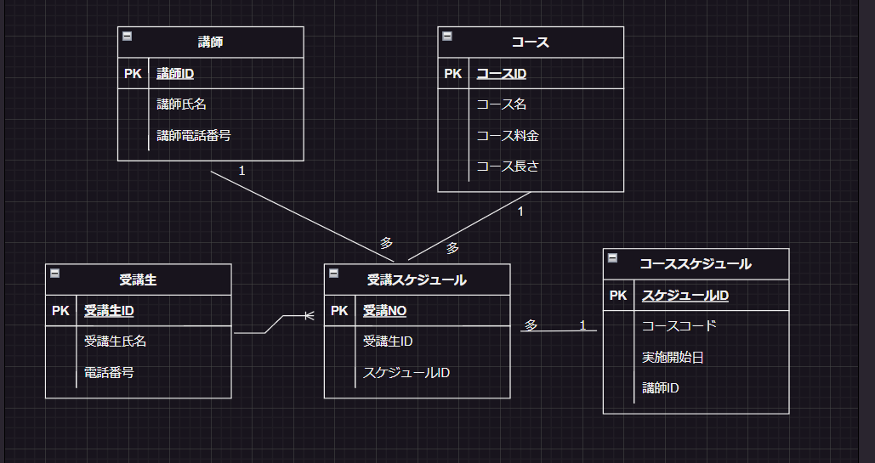

テーブルイメージ

